Suavizados
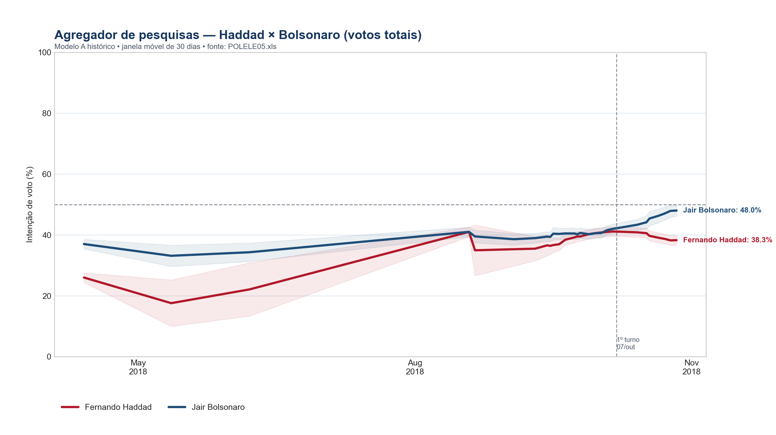
data | Fernando Haddad | Jair Bolsonaro
2018-04-13 | 26.0 | 37.0
2018-05-12 | 17.6 | 33.1
2018-06-07 | 22.1 | 34.3
2018-08-19 | 41.0 | 41.0
2018-08-21 | 34.9 | 39.5
2018-09-03 | 35.3 | 38.6
2018-09-10 | 35.5 | 39.0
2018-09-14 | 36.6 | 39.4
2018-09-15 | 36.4 | 39.3
2018-09-16 | 36.7 | 40.4
2018-09-18 | 36.9 | 40.3
2018-09-20 | 38.4 | 40.5
2018-09-23 | 39.2 | 40.5
2018-09-24 | 39.5 | 40.2
2018-09-25 | 39.5 | 40.6
2018-09-28 | 40.3 | 40.2
2018-09-30 | 40.6 | 40.6
2018-10-02 | 40.8 | 40.6
2018-10-04 | 41.0 | 41.6
2018-10-06 | 41.1 | 42.0
2018-10-14 | 40.8 | 43.3
2018-10-17 | 40.6 | 44.2
2018-10-18 | 39.7 | 45.4
2018-10-21 | 39.1 | 46.3
2018-10-23 | 38.7 | 47.0
2018-10-25 | 38.2 | 47.9
2018-10-27 | 38.3 | 48.0

